Grafiken aus Präsentation
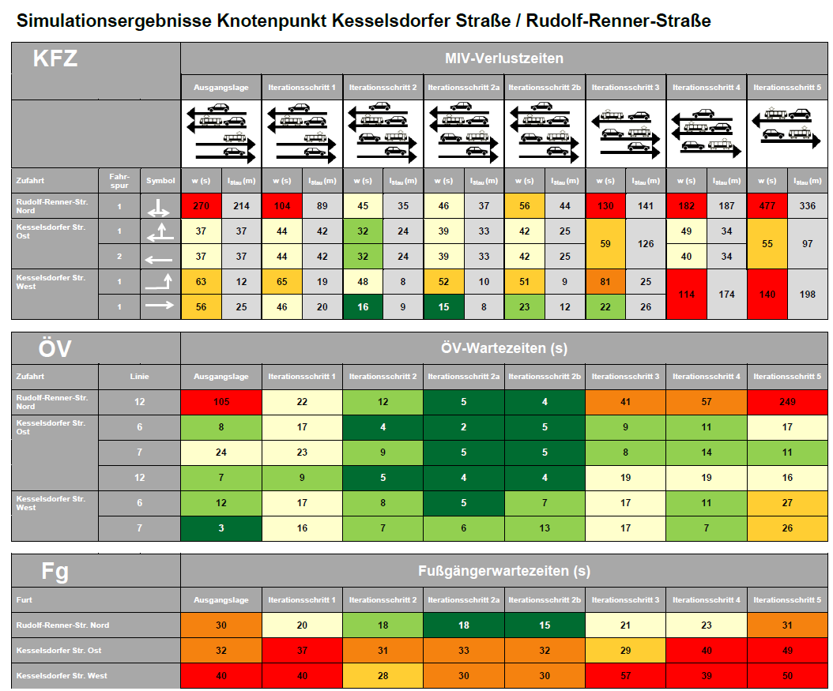
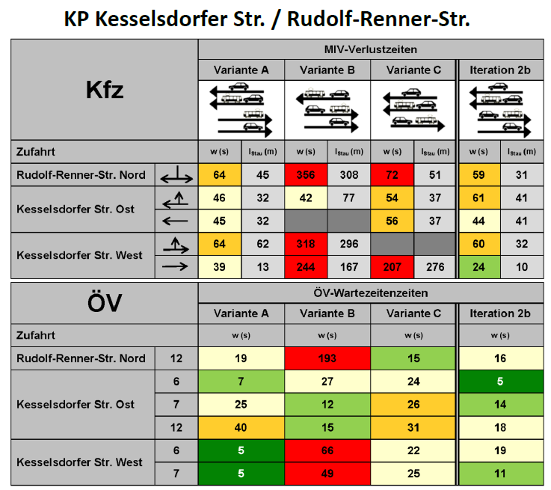
2018-05-23 | AUSGANGSLAGE | 2018-11-01 | VARIANTEN

